상품제안서
[휴라이즈] 턴테이블형 올인원 BT스피커 | 상품코드: S37114

 |  |  |  |  |  |  | 02-713-8555 | www.synergygift.co.kr
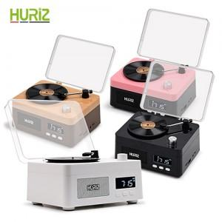 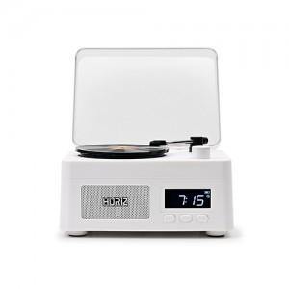 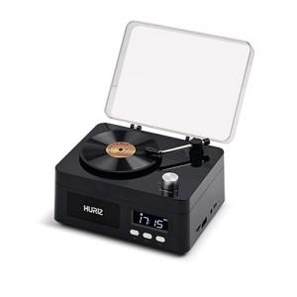

【상세/제작정보】

【인쇄/포장옵션】 | 풀칼라 / 포장지포장

【공급단가】 | 수량 | 20~ | 50~ | 100~ | 300~ | 500~
*VAT별도 | 단가 | 55,400원 | 51,920원 | 50,600원 | 49,720원 | 48,400원

【상품 URL】 | https://www.synergygift.co.kr:443/src/goods_detail.php?gdno=37114

